Layout
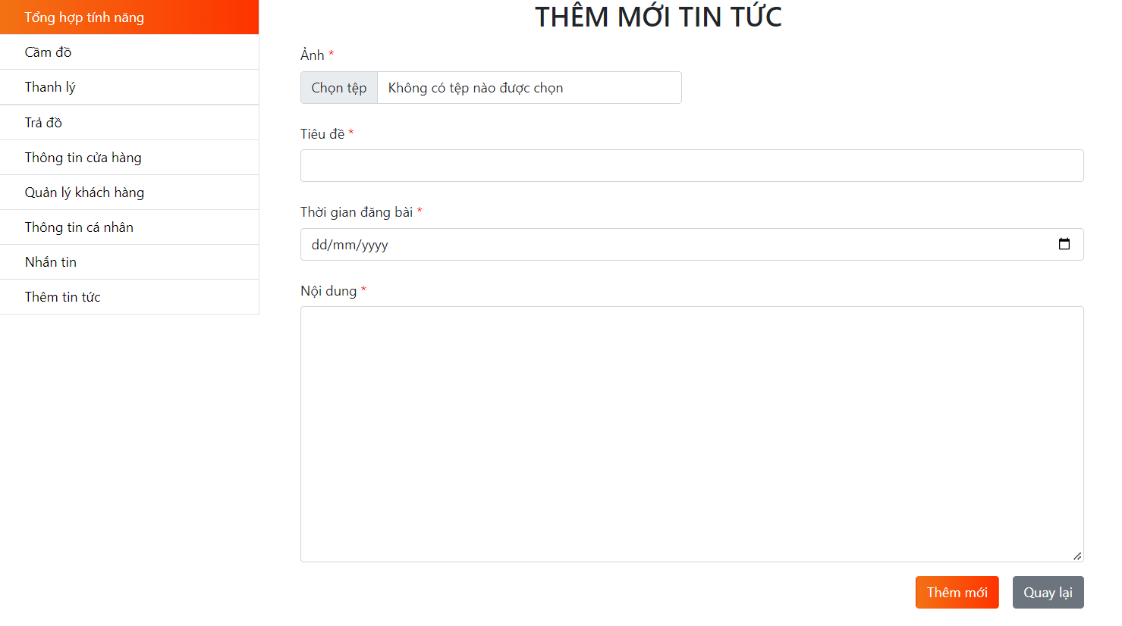
6.2.2. Giao diện thông tin cá nhân

Other. Sửa thông tin cá nhân

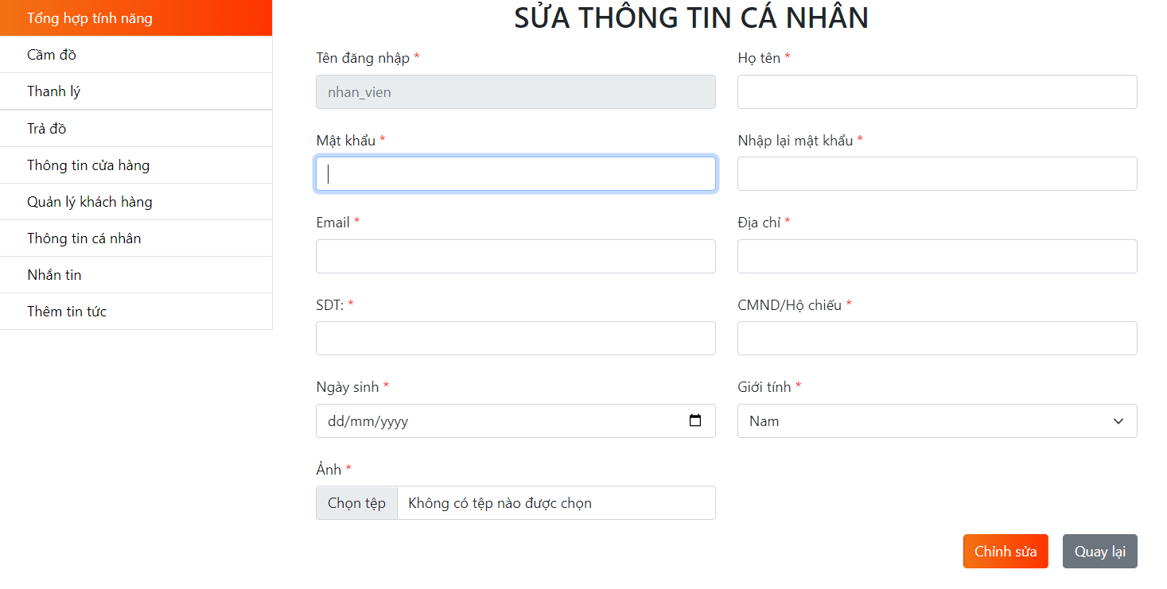

Other. Thêm tin tức

